g2-7
L'installation de technologies à faibles émissions n'est pas possible pour de nombreux ménages
Pourcentage de répondants

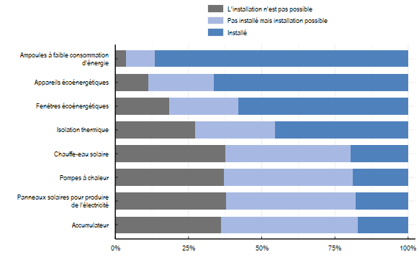

Note: La question posée aux répondants était la suivante : "Avez-vous installé certains des éléments suivants dans votre résidence principale au cours des dix dernières années ?". Les répondants qui ont répondu "Je ne sais pas" ne sont pas comptés dans la figure. Les répondants qui ont répondu "Non" ont été interrogés avec une question de suivi : "Pourquoi n'avez-vous pas installé les éléments suivants ?". Pour chaque type d'équipement qu'ils n'avaient pas déjà installé au cours des dix dernières années, les répondants ont sélectionné la principale raison pour laquelle ils ne l'avaient pas fait. Les répondants qui ont sélectionné "Déjà installé il y a plus de 10 ans" sont comptés comme ayant installé l'équipement. Ceux qui ont sélectionné "Je prévois de l'installer dans les deux/trois prochaines années", "Je suis intéressé mais je ne peux pas me le permettre" ou "Je ne suis pas intéressé" sont comptés comme "Possible à installer". Les raisons restantes : "Pas possible (pas réalisable dans ma maison/appartement et/ou mon propriétaire devrait l'installer)" et "Je ne suis pas au courant de cela ou je ne sais pas si c'est possible à installer dans ma région/maison" sont comptées comme "Pas possible".
Source: OCDE (2022), Enquête de l’OCDE sur les politiques de l’environnement et l’évolution des comportements individuels

Equipement | Status | Proportion
Accumulateur | Installé | 0.17
Accumulateur | L'installation n'est pas possible | 0.36
Accumulateur | Pas installé mais installation possible | 0.47
Ampoules à faible consommation d'énergie | Installé | 0.87
Ampoules à faible consommation d'énergie | L'installation n'est pas possible | 0.04
Ampoules à faible consommation d'énergie | Pas installé mais installation possible | 0.10
Appareils écoénergétiques | Installé | 0.66
Appareils écoénergétiques | L'installation n'est pas possible | 0.11
Appareils écoénergétiques | Pas installé mais installation possible | 0.22
Chauffe-eau solaire | Installé | 0.20
Chauffe-eau solaire | L'installation n'est pas possible | 0.38
Chauffe-eau solaire | Pas installé mais installation possible | 0.43
Fenêtres écoénergétiques | Installé | 0.58
Fenêtres écoénergétiques | L'installation n'est pas possible | 0.18
Fenêtres écoénergétiques | Pas installé mais installation possible | 0.24
Isolation thermique | Installé | 0.46
Isolation thermique | L'installation n'est pas possible | 0.27
Isolation thermique | Pas installé mais installation possible | 0.27
Panneaux solaires pour produire de l'électricité | Installé | 0.18
Panneaux solaires pour produire de l'électricité | L'installation n'est pas possible | 0.38
Panneaux solaires pour produire de l'électricité | Pas installé mais installation possible | 0.44
Pompes à chaleur | Installé | 0.19
Pompes à chaleur | L'installation n'est pas possible | 0.37
Pompes à chaleur | Pas installé mais installation possible | 0.44

